상품제안서
풋조이 정품 하이엔드 골프벨트 | 상품코드: S39485

 |  |  |  |  |  |  | 02-713-8555 | www.synergygift.co.kr
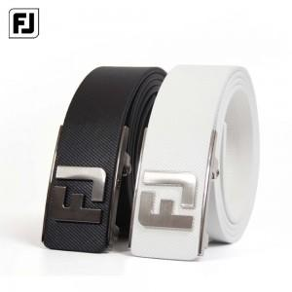

【상세/제작정보】

【인쇄/포장옵션】 | 스티커 / 정품케이스

【공급단가】 | 수량 | 20~ | 50~ | 100~ | 300~ | 500~
*VAT별도 | 단가 | 98,750원 | 97,170원 | 94,800원 | 92,430원 | 90,850원

【상품 URL】 | https://www.synergygift.co.kr:443/src/goods_detail.php?gdno=39485

